задание1
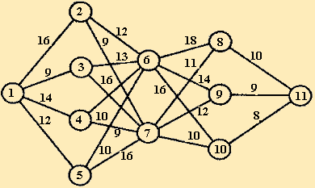

i | 11 | F1(i) | j*
8 | 10 | 10 | 11
9 | 9 | 9 | 11
10 | 8 | 8 | 11

i | 8 | 9 | 10 | F2(i) | j*
6 | 28 | 23 | 24 | 24 | 9
7 | 21 | 21 | 18 | 18 | 10

i | 6 | 7 | F3(i) | j*
2 | 35 | 27 | 27 | 7
3 | 36 | 34 | 34 | 7
4 | 33 | 27 | 27 | 7
5 | 33 | 34 | 33 | 6

i | 2 | 3 | 4 | 5 | F4(i) | j*
1 | 43 | 43 | 41 | 45 | 41 | 4

1->4->7->10->11

